画面一覧
No. | カテゴリ | 画面名 | 備考 | 日本語 | English
1 | 認証 | サインイン画面 | アプリ起動時の最初の画面 | 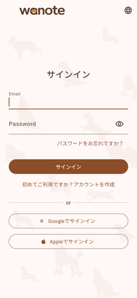 | 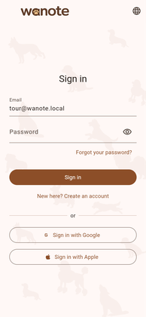
2 | 認証 | パスワード再設定ダイアログ | サインイン画面から遷移 | 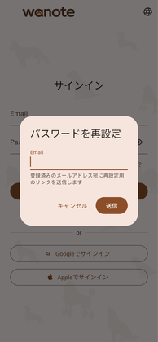 | 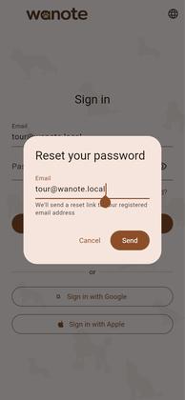
3 | 認証 | アカウント作成画面 | サインイン画面から切り替え | 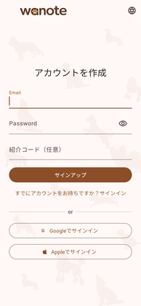 | 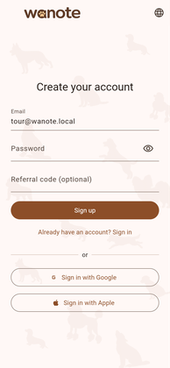
4 | 認証 | 言語選択ダイアログ | AppBarの地球アイコンから。端末設定に従う/English/日本語 | 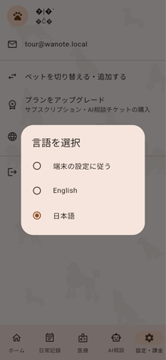 | 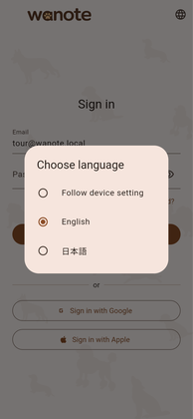
5 | 認証 | サインイン画面（入力済み） | 入力状態の表示確認用 | 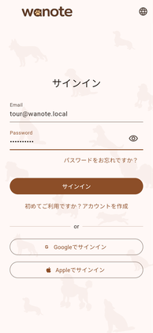 | 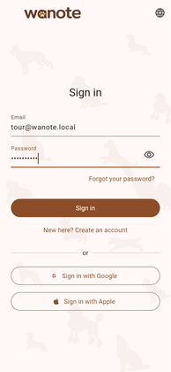
6 | 認証 | ペットプロフィール登録・編集 | 初回登録時は必須。設定からも追加可能 | 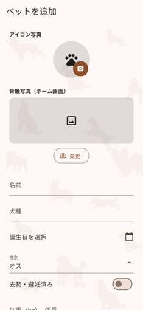 | 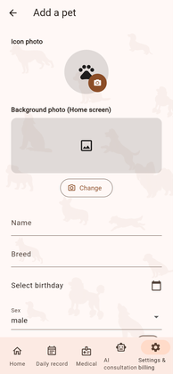
7 | アプリシェル | ホーム画面 | ショートカット5種とボトムナビ | 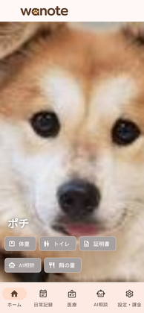 | 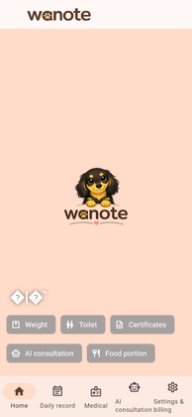
8 | 日常記録 | 健康記録タブ |  | 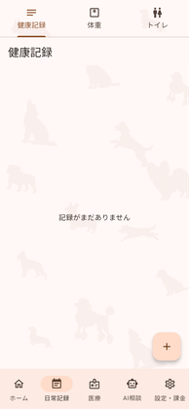 | 
9 | 日常記録 | 体重タブ |  | 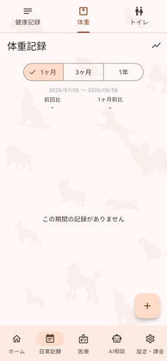 | 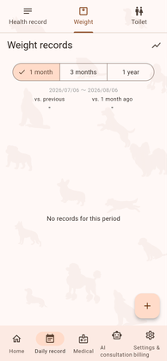
10 | 日常記録 | トイレタブ |  | 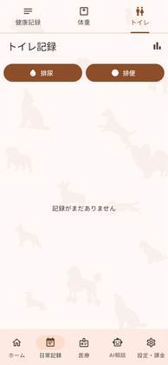
11 | 医療 | 通院タブ |  | 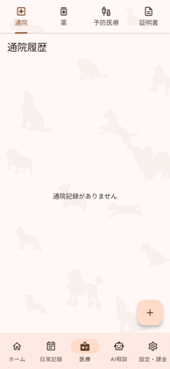 | 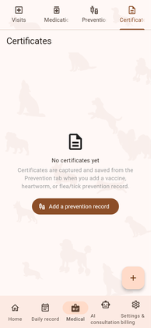
12 | 医療 | 薬タブ |  | 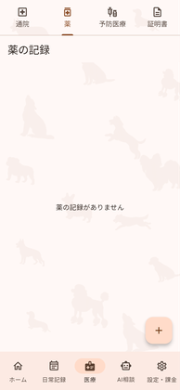 | 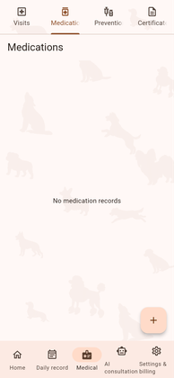
13 | 医療 | 予防医療タブ |  | 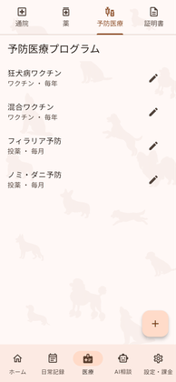 | 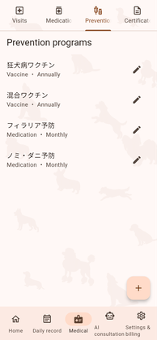
14 | 医療 | 証明書タブ |  | 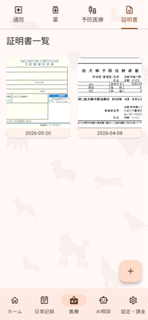 | 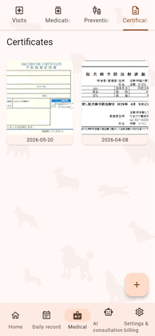
15 | AI | AI相談タブ |  | 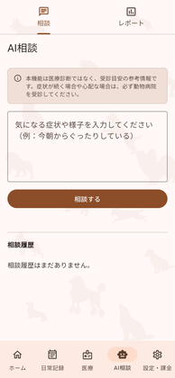 | 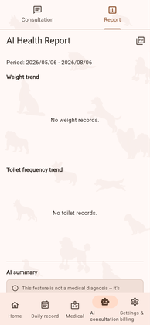
16 | AI | レポートタブ |  | 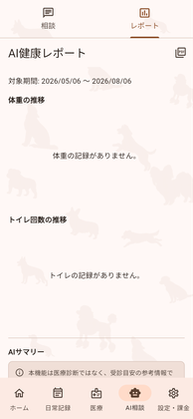
17 | 設定・課金 | 設定画面 | ペット切替/プラン/言語/サインアウト | 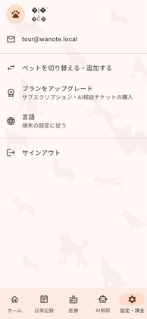 | 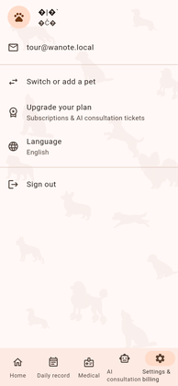
18 | 設定・課金 | 言語選択ダイアログ（設定内） | 認証画面と同じダイアログ | 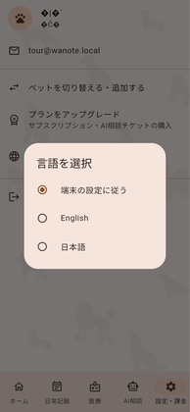 | 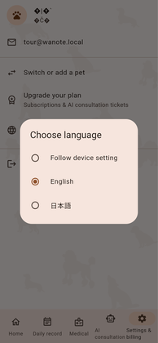
19 | 設定・課金 | ペット切り替え画面 |  |  | 
20 | 設定・課金 | 有料プラン画面 | サブスク・AIチケット・プロモコード | 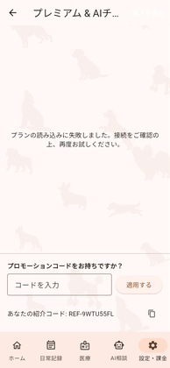 | 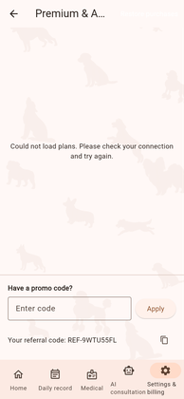
21 | ダイアログ | 日付選択 | 誕生日・実施日・記録日など全画面共通 | 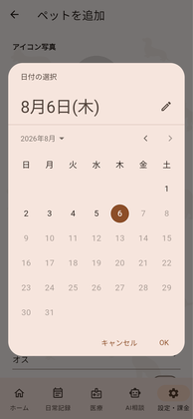 | 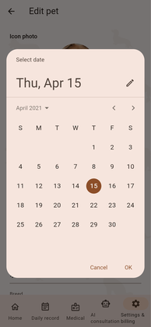
22 | ダイアログ | 時刻選択 | トイレ記録・投薬リマインダーなど共通 | 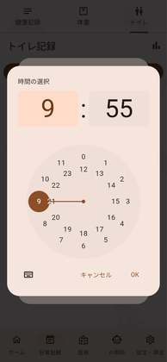 | 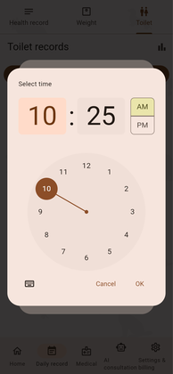
23 | ダイアログ | 写真選択シート | カメラ撮影／フォトライブラリから選択 | 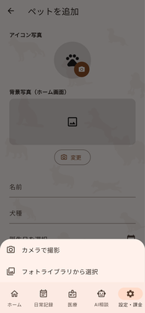 | 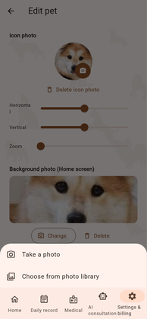
24 | ダイアログ | 体重の追加 | 日常記録→体重のFABから | 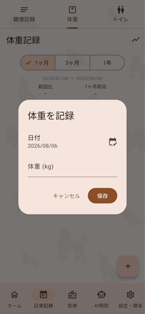 | 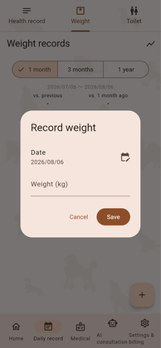
25 | ダイアログ | 排尿の記録 | 日常記録→トイレ→排尿 | 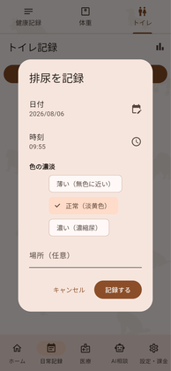 | 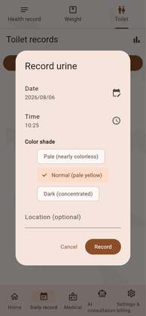
26 | ダイアログ | ペット削除の確認 | ペット切り替え画面の削除アイコンから | 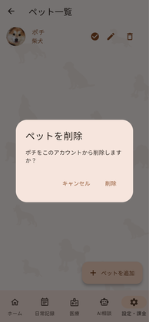 | 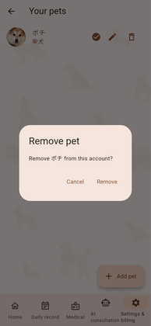
27 | 入力フォーム | 健康記録フォーム | タグ選択・写真添付・コメント | 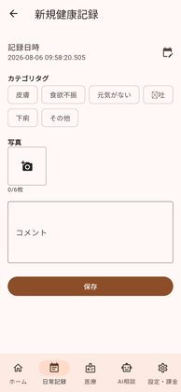 | 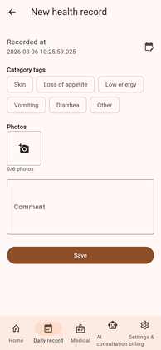
28 | 入力フォーム | 排便記録フォーム | 硬さ・色・写真・場所 | 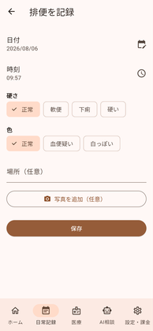 | 
29 | 入力フォーム | 通院記録フォーム |  |  | 
30 | 入力フォーム | 投薬フォーム | 継続中スイッチ・リマインダー |  | 
31 | 入力フォーム | 予防プログラムフォーム | 種別・頻度・有効フラグ |  | 
32 | 入力フォーム | 予防投与記録フォーム | 証明書のAI自動入力導線を含む |  | 
33 | 入力フォーム | 給餌量計算 | ライフステージ・体型・活動レベル |  | 
34 | 医療 | 証明書一覧（登録あり） | 画像が表示されない不具合を修正後
35 | ダイアログ | 証明書ビューア | 一覧のカードをタップして拡大表示 |  | 

